GeochemicalClassification
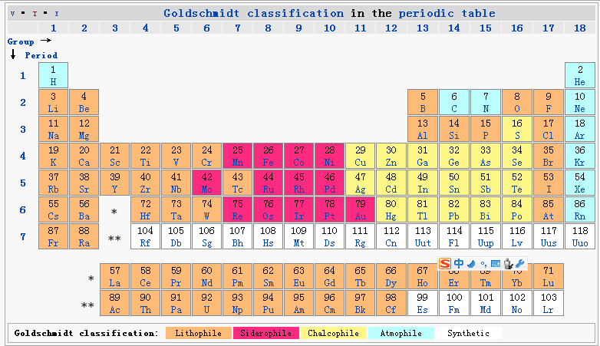
Геохімічна класифікація елементів — класифікація хімічних елементів на основі спільних закономірностей поведінки в геологічних процесах.
Таких класифікацій існує декілька. Загальноприйнятими є класифікації В. І. Вернадського (1922, 1927) і В. М. Гольдшмідта (1924).

За Вернадським
В основу своєї класифікації Вернадський поклав 4 принципи, що визначають історію елементів у земній корі:
хімічну активність,
участь в циклічних процесах у біосфері,
перевага розсіяного стану,
висока радіоактивність.
Ним були виділені групи:
…
благородних металів (Ru, Rh, Pd, Os, lr, Pt, Au, Ag);
…

За Гольдшмідтом
Гольдшмідт поділив всі елементи на групи відповідно до стійкості різних типів їхніх сполук у природі.
У основу були покладені закони розподілу елементів за трьома принциповими фазами метеоритів: силікатною (кисневою), сульфідною і металевою.
«Еталоном», відносно якого класифікують всі елементи, є Fe — елемент з високою поширеністю, що входить до складу всіх принципових фаз метеоритів.
Відповідно виділені:
…
сидерофільні елементи, що збагачують металічну фазу (Ni, Со, Р, С, Ru, Rh, Pd, Os, lr, Pt, Au, Mo).
Ряд елементів з проміжними властивостями потрапили в декілька груп: Ga, Ge, Sn, Nb, Та, W.

Siderophile (from sideron, "iron", and philia, "love") elements are the high-density transition metals which tend to sink into the core because they dissolve readily in iron either as solid solutions or in the molten state.
The siderophile elements include: gold, cobalt, iron, iridium, molybdenum, nickel, osmium, palladium, platinum, rhenium, rhodium, ruthenium, germanium, silver and tungsten.
https://www.ncbi.nlm.nih.gov/pmc/articles/PMC4128271/

